상품제안서
PVC 칼라마우스패드 | 상품코드: S44123

 |  |  |  |  |  |  | 02-713-8555 | www.synergygift.co.kr
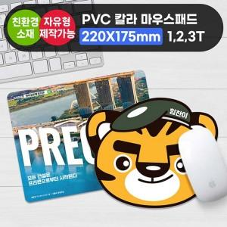

【상세/제작정보】

【인쇄/포장옵션】 | 풀칼라 / OPP(비닐)

【공급단가】 | 수량 | 100~ | 300~ | 500~ | 1,000~ | 5,000~
*VAT별도 | 220*175mm 1T | 2,270원 | 1,070원 | 730원 | 530원 | 470원
 | 240*220mm 1T | 2,400원 | 1,140원 | 840원 | 620원 | 530원
 | 297*210mm 1T | 3,380원 | 1,390원 | 1,100원 | 910원 | 760원

【상품 URL】 | https://www.synergygift.co.kr:443/src/goods_detail.php?gdno=44123

